地图_中国_国债收益率_10年
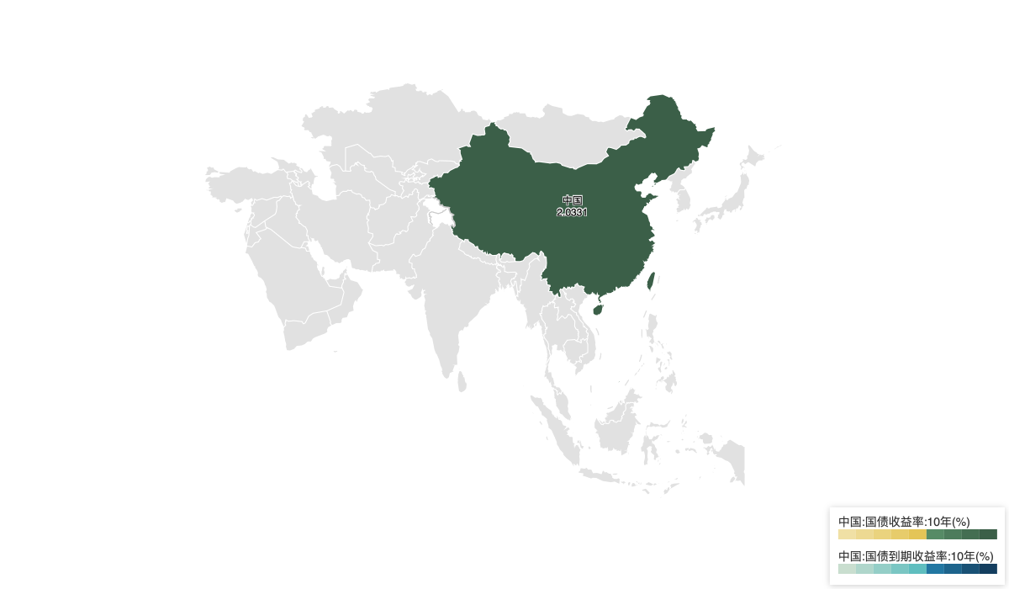

地区/指标 | 10年期国债收益率 | 中国:国债到期收益率:10年
日期 | 2024-11-29 | 2024-11-29
单位 | % | %
频率 | 日 | 日
中国 | 2.0331
中国:国债到期收益率:10年 |  | 2.02

数据来源：Wind

